1ST. PROTO
STYLE# |  | 1140389
DESCRIPTION |  | Laguna SS Jersey Crew
COLOR |  | SU26
SIZE |  | M | DATE: 12/18/2025

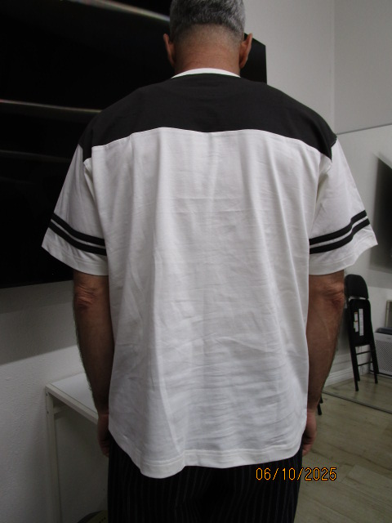
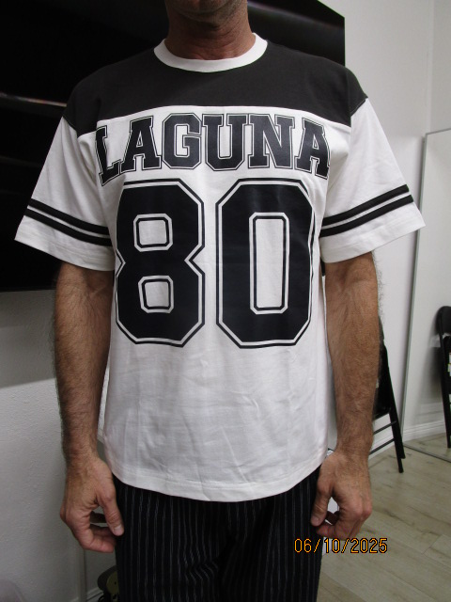
 | PICTURES FRONT

SMS
STYLE# |  | 1140389
DESCRIPTION |  | Laguna SS Jersey Crew
COLOR |  | SU26
SIZE |  | M | DATE: 12/18/2025

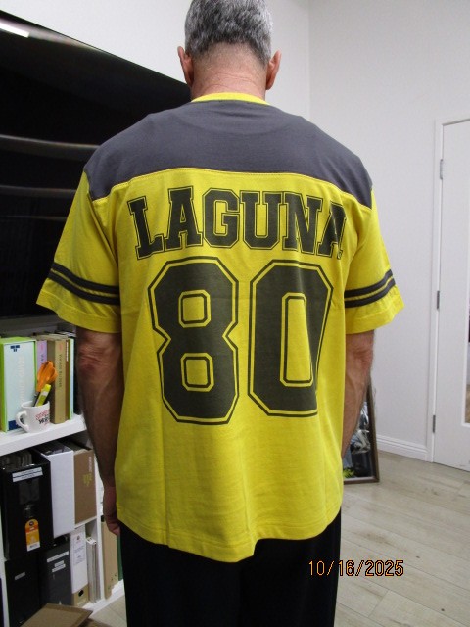
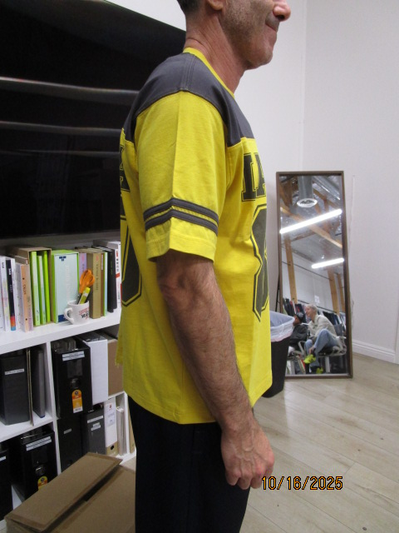
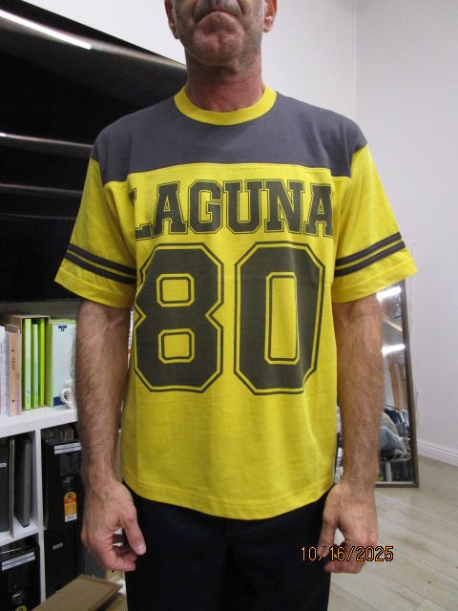
 | PICTURES FRONT
INCREASE SLEEVE CAP HEIGHT 1/4"

PPS
STYLE# |  | 1140389
DESCRIPTION |  | Laguna SS Jersey Crew
COLOR |  | SU26
SIZE |  | M | DATE: 12/18/2025

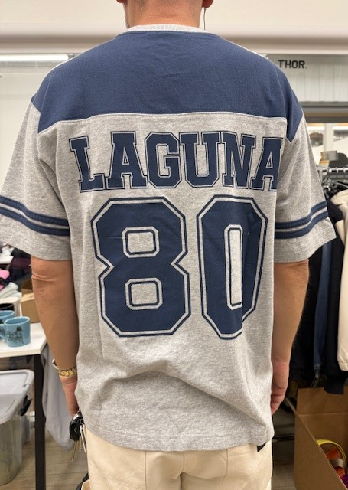
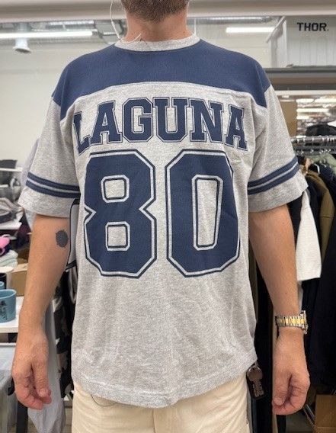
 | PICTURES FRONT
